App MODELE
 |  |  | SMBA Apport en Mm3
 |  |  | sept | oct | nov | déc | janv | févr | mars | avr | mai | juin | juil | août | Total Annee
1939 | - | 40 |  |  |  |  |  |  |  |  |  |  |  |  |  | Supérficie
1940 | - | 41 |  |  |  |  |  |  |  |  |  |  |  |  |  | 415.33
1941 | - | 42
1942 | - | 43
1943 | - | 44
1944 | - | 45
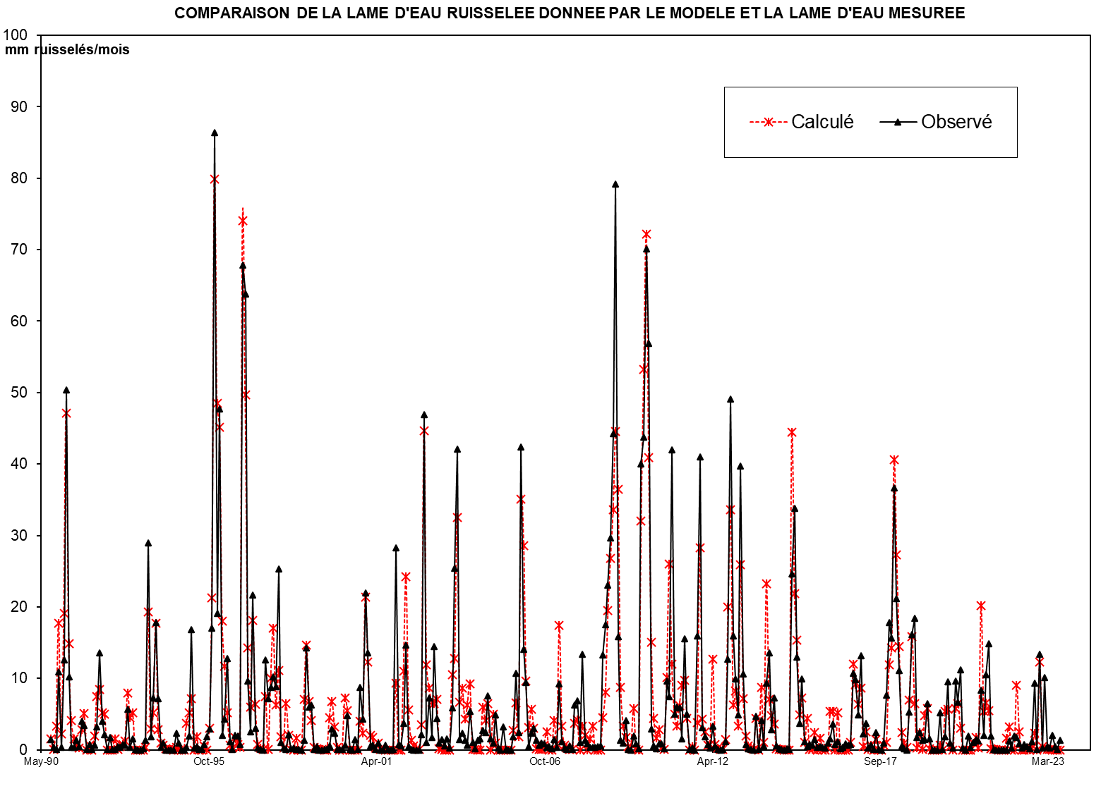
1945 | - | 46
1946 | - | 47
1947 | - | 48
1948 | - | 49
1949 | - | 50
1950 | - | 51
1951 | - | 52
1952 | - | 53
1953 | - | 54
1954 | - | 55
1955 | - | 56
1956 | - | 57
1957 | - | 58
1958 | - | 59
1959 | - | 60
1960 | - | 61
1961 | - | 62
1962 | - | 63
1963 | - | 64
1964 | - | 65
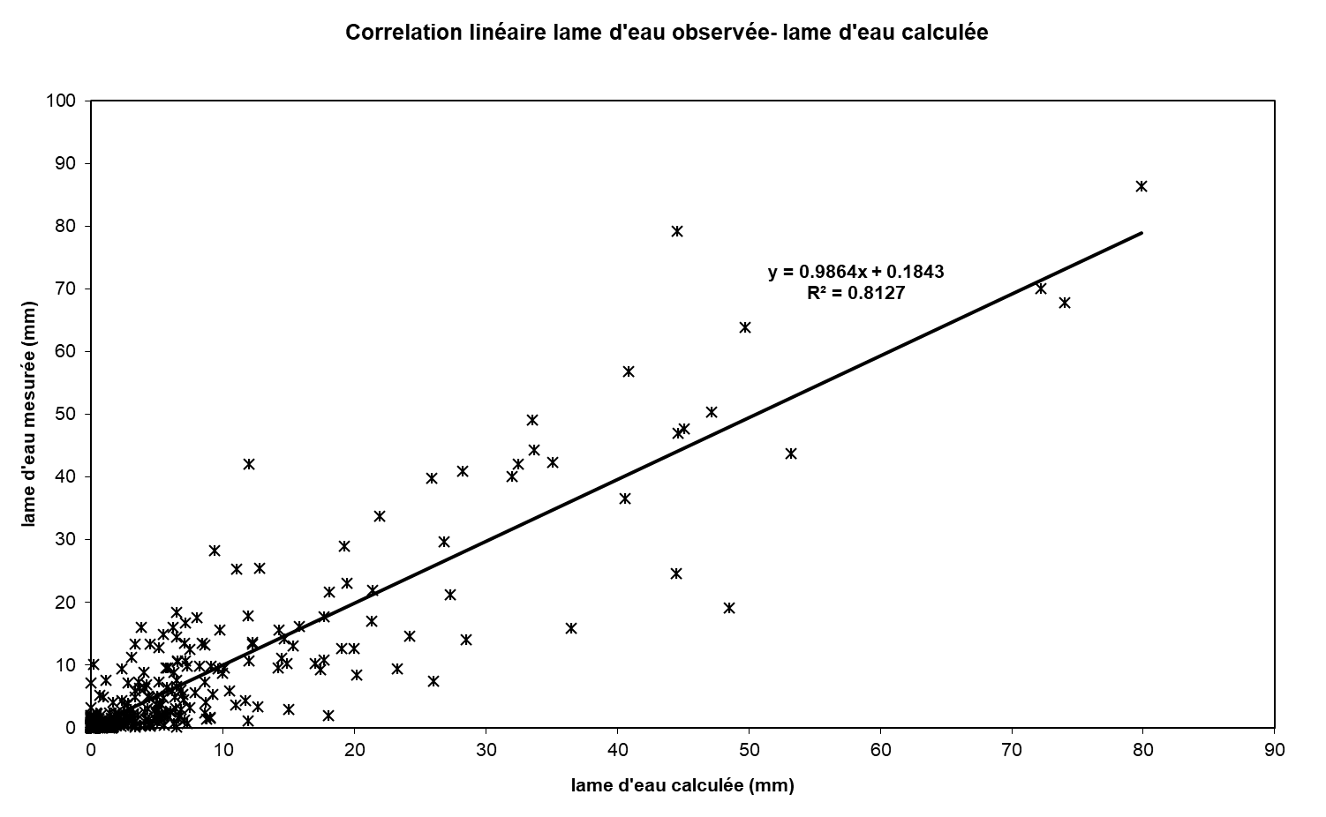
1965 | - | 66
1966 | - | 67
1967 | - | 68
1968 | - | 69
1969 | - | 70
1970 | - | 71
1971 | - | 72
1972 | - | 73
1973 | - | 74
1974 | - | 75
1975 | - | 76
1976 | - | 77
1977 | - | 78
1978 | - | 79
1979 | - | 80
1980 | - | 81
1981 | - | 82
1982 | - | 83
1983 | - | 84
1984 | - | 85
1985 | - | 86
1986 | - | 87
1987 | - | 88
1988 | - | 89
1989 | - | 90
1990 | - | 91 | 0.000 | 0.000 | 0.984 | 7.736 | 0.781 | 8.147 | 19.939 | 5.421 | 1.520 | 0.578 | 0.220 | 0.083 | 45.408
1991 | - | 92 | 0.674 | 1.977 | 0.005 | 0.002 | 0.001 | 0.195 | 3.296 | 3.806 | 2.035 | 1.925 | 0.000 | 0.000 | 13.916
1992 | - | 93 | 0.000 | 0.000 | 0.000 | 0.000 | 0.000 | 0.000 | 3.540 | 1.622 | 2.045 | 0.000 | 0.000 | 0.000 | 7.207
1993 | - | 94 | 0.000 | 0.000 | 8.495 | 0.809 | 1.823 | 7.636 | 0.888 | 0.337 | 0.128 | 0.049 | 0.019 | 0.007 | 20.190
1994 | - | 95 | 0.003 | 0.001 | 0.000 | 0.000 | 0.000 | 1.210 | 1.996 | 3.110 | 0.000 | 0.191 | 0.000 | 0.000 | 6.510
1995 | - | 96 | 0.000 | 0.000 | 0.800 | 9.429 | 33.763 | 19.188 | 18.735 | 7.096 | 4.864 | 1.723 | 0.248 | 0.094 | 95.940
1996 | - | 97 | 0.110 | 0.014 | 0.005 | 31.748 | 19.918 | 5.320 | 2.022 | 8.146 | 2.311 | 0.215 | 0.082 | 0.031 | 69.921
1997 | - | 98 | 3.282 | 0.004 | 4.673 | 7.283 | 2.137 | 4.822 | 0.204 | 0.078 | 2.708 | 0.281 | 0.004 | 0.002 | 25.477
1998 | - | 99 | 0.055 | 0.000 | 0.000 | 3.084 | 6.189 | 2.469 | 1.229 | 0.113 | 0.043 | 0.016 | 0.006 | 0.002 | 13.207
1999 | - | 00 | 0.001 | 1.653 | 2.921 | 0.933 | 0.000 | 0.000 | 0.000 | 3.185 | 2.188 | 0.000 | 0.000 | 0.000 | 10.881
2000 | - | 01 | 0.000 | 1.364 | 0.442 | 9.438 | 4.854 | 0.732 | 0.278 | 0.106 | 0.040 | 0.015 | 0.006 | 0.002 | 17.279
2001 | - | 02 | 0.001 | 0.000 | 0.000 | 4.335 | 0.000 | 0.000 | 5.021 | 10.569 | 1.480 | 0.477 | 0.181 | 0.069 | 22.134
2002 | - | 03 | 0.000 | 0.886 | 19.487 | 0.440 | 3.016 | 0.737 | 5.999 | 1.836 | 0.409 | 0.600 | 0.250 | 0.647 | 34.308
2003 | - | 04 | 0.089 | 2.426 | 10.559 | 17.483 | 0.609 | 0.977 | 0.546 | 0.258 | 2.229 | 0.424 | 0.052 | 0.542 | 36.193
2004 | - | 05 | 0.635 | 1.125 | 1.027 | 3.155 | 0.633 | 0.386 | 2.027 | 0.105 | 0.000 | 1.318 | 0.015 | 0.000 | 10.425
2005 | - | 06 | 0.000 | 0.771 | 4.437 | 1.012 | 17.594 | 5.837 | 3.901 | 0.210 | 0.977 | 1.235 | 0.571 | 0.269 | 36.812
2006 | - | 07 | 0.412 | 0.370 | 0.151 | 0.197 | 0.061 | 0.587 | 0.145 | 3.824 | 0.480 | 0.105 | 0.009 | 0.235 | 6.574
2007 | - | 08 | 0.015 | 2.599 | 2.867 | 0.446 | 5.555 | 0.557 | 0.372 | 0.163 | 0.155 | 0.136 | 0.172 | 0.227 | 13.264
2008 | - | 09 | 5.527 | 7.273 | 9.558 | 12.306 | 18.388 | 32.894 | 6.600 | 0.556 | 0.394 | 1.714 | 0.032 | 0.001 | 95.243
2009 | - | 10 | 0.812 | 0.334 | 0.081 | 16.625 | 18.157 | 29.114 | 23.618 | 1.230 | 0.227 | 0.049 | 0.374 | 0.363 | 90.983
2010 | - | 11 | 0.063 | 3.997 | 3.082 | 17.448 | 2.090 | 2.473 | 2.445 | 0.635 | 6.478 | 2.071 | 0.016 | 0.107 | 40.905
2011 | - | 12 | 0.003 | 6.638 | 17.011 | 1.296 | 0.757 | 0.316 | 0.090 | 1.369 | 0.228 | 0.027 | 0.002 | 0.046 | 27.783
2012 | - | 13 | 0.476 | 5.281 | 20.393 | 6.639 | 4.112 | 2.026 | 16.508 | 4.425 | 0.301 | 0.053 | 0.008 | 0.004 | 60.223
2013 | - | 14 | 1.969 | 0.037 | 1.694 | 0.231 | 3.886 | 5.632 | 1.189 | 3.031 | 0.245 | 0.067 | 0.030 | 0.000 | 18.011
2014 | - | 15 | 0.083 | 0.022 | 10.233 | 14.043 | 5.409 | 1.553 | 4.104 | 0.473 | 0.182 | 0.326 | 0.253 | 0.582 | 37.263
2015 | - | 16 | 0.157 | 0.199 | 0.140 | 0.115 | 0.382 | 0.638 | 1.512 | 0.306 | 0.458 | 0.052 | 0.139 | 0.349 | 4.446
2016 | - | 17 | 0.255 | 0.295 | 4.433 | 4.088 | 2.043 | 5.486 | 0.923 | 1.540 | 0.128 | 0.265 | 0.010 | 0.991 | 20.456
2017 | - | 18 | 0.015 | 0.000 | 0.400 | 3.165 | 7.386 | 6.507 | 15.207 | 8.810 | 4.606 | 0.241 | 0.048 | 0.000 | 46.387
2018 | - | 19 | 2.203 | 6.703 | 7.632 | 0.704 | 1.000 | 0.572 | 0.611 | 2.676 | 0.651 | 0.000 | 0.000 | 0.000 | 22.751
2019 | - | 20 | 2.150 | 0.035 | 0.784 | 3.957 | 0.408 | 0.125 | 3.982 | 2.755 | 4.673 | 0.096 | 0.000 | 0.789 | 19.754
2020 | - | 21 | 0.132 | 0.431 | 0.614 | 0.514 | 3.486 | 0.847 | 4.359 | 6.175 | 0.814 | 0.006 | 0.000 | 0.000 | 17.379
2021 | - | 22 | 0.000 | 0.000 | 0.000 | 0.533 | 0.089 | 0.784 | 0.721 | 0.358 | 0.128 | 0.326 | 0.177 | 0.083 | 3.199
2022 | - | 23 | 0.484 | 3.896 | 0.026 | 5.560 | 0.102 | 4.199 | 0.180 | 0.121 | 0.832 | 0.187 | 0.006 | 0.573 | 16.166
2023 | - | 24
2024 | - | 25 |  |  |  |  |  |  |  |  |  |  |  |  |  | 0

M |  |  | 0.317 | 0.454 | 2.909 | 5.788 | 5.576 | 3.881 | 4.857 | 3.494 | 1.521 | 0.467 | 0.078 | 0.072 | 29.414
S |  |  | 0.910 | 0.742 | 5.583 | 8.629 | 10.050 | 5.456 | 6.689 | 3.410 | 1.416 | 0.641 | 0.105 | 0.176 | 26.632
MIN |  |  | 0.000 | 0.000 | 0.000 | 0.000 | 0.000 | 0.000 | 0.000 | 0.078 | 0.000 | 0.000 | 0.000 | 0.000 | 6.510
MAX |  |  | 3.282 | 1.977 | 19.487 | 31.748 | 33.763 | 19.188 | 19.939 | 10.569 | 4.864 | 1.925 | 0.250 | 0.647 | 95.940

X-Y
Correlation linéaire lame d'eau observée- lame d'eau calculée
0.00 | 1.4820804627
0.00 | 0.35472422935
2.37 | 0.11018860499
18.63 | 10.889359737
1.88 | 0.32593818506
19.62 | 12.608797533
48.01 | 50.411651162
13.05 | 10.207021174
3.66 | 0.37068408682
1.39 | 0.39630002244
0.53 | 1.3831876473
0.20 | 0.50007553401
1.62 | 3.9783041973
4.76 | 3.4276162386
0.01 | 0.068612811902
0.00 | 0.78534887675
0.00 | 0.049191341512
0.47 | 0.65307882513
7.94 | 3.2501994668
9.16 | 13.557826043
4.90 | 3.9767738
4.64 | 2.1621234306
0.00 | 0.079799287342
0.00 | 1.7296768817
0.00 | 0.027364961093
0.00 | 0.030644383861
0.00 | 0.41251494612
0.00 | 0.32338752291
0.00 | 0.77481828587
0.00 | 0.66626939226
8.52 | 5.6802881756
3.91 | 0.3252823005
4.92 | 1.522745305
0.00 | 0.017563130821
0.00 | 0
0.00 | 0
0.00 | 0.12931857113
0.00 | 1.3095828252
20.45 | 28.921593767
1.95 | 1.8341811539
4.39 | 7.2523705742
18.38 | 17.772467308
2.14 | 7.1534048827
0.81 | 0.40530021603
0.31 | 0.93474480283
0.12 | 0
0.04 | 0
0.02 | 0
0.01 | 0
0.00 | 2.3433297575
...

SUIVIE
COMPARAISON DE LA LAME D'EAU RUISSELEE DONNEE PAR LE MODELE ET LA LAME D'EAU MESUREE
 | Calculé | Observé
Sep-90 | 0.00 | 1.4820804627
Oct-90 | 0.00 | 0.35472422935
Nov-90 | 2.37 | 0.11018860499
Dec-90 | 18.63 | 10.889359737
Jan-91 | 1.88 | 0.32593818506
Feb-91 | 19.62 | 12.608797533
Mar-91 | 48.01 | 50.411651162
Apr-91 | 13.05 | 10.207021174
May-91 | 3.66 | 0.37068408682
Jun-91 | 1.39 | 0.39630002244
Jul-91 | 0.53 | 1.3831876473
Aug-91 | 0.20 | 0.50007553401
Sep-91 | 1.62 | 3.9783041973
Oct-91 | 4.76 | 3.4276162386
Nov-91 | 0.01 | 0.068612811902
Dec-91 | 0.00 | 0.78534887675
Jan-92 | 0.00 | 0.049191341512
Feb-92 | 0.47 | 0.65307882513
Mar-92 | 7.94 | 3.2501994668
Apr-92 | 9.16 | 13.557826043
May-92 | 4.90 | 3.9767738
Jun-92 | 4.64 | 2.1621234306
Jul-92 | 0.00 | 0.079799287342
Aug-92 | 0.00 | 1.7296768817
Sep-92 | 0.00 | 0.027364961093
Oct-92 | 0.00 | 0.030644383861
Nov-92 | 0.00 | 0.41251494612
Dec-92 | 0.00 | 0.32338752291
Jan-93 | 0.00 | 0.77481828587
Feb-93 | 0.00 | 0.66626939226
Mar-93 | 8.52 | 5.6802881756
Apr-93 | 3.91 | 0.3252823005
May-93 | 4.92 | 1.522745305
Jun-93 | 0.00 | 0.017563130821
Jul-93 | 0.00 | 0
Aug-93 | 0.00 | 0
Sep-93 | 0.00 | 0.12931857113
Oct-93 | 0.00 | 1.3095828252
Nov-93 | 20.45 | 28.921593767
Dec-93 | 1.95 | 1.8341811539
Jan-94 | 4.39 | 7.2523705742
Feb-94 | 18.38 | 17.772467308
Mar-94 | 2.14 | 7.1534048827
Apr-94 | 0.81 | 0.40530021603
May-94 | 0.31 | 0.93474480283
Jun-94 | 0.12 | 0
Jul-94 | 0.04 | 0
Aug-94 | 0.02 | 0
Sep-94 | 0.01 | 0
Oct-94 | 0.00 | 2.3433297575
...

